Лист1
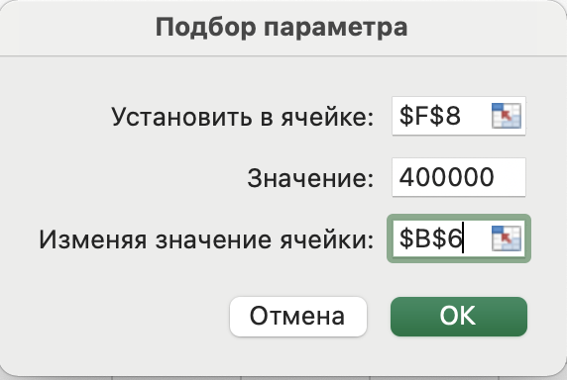
Период | 1 | 2 | 3 | 3
Выручка | 2,508,000 | 2,558,160 | 2,609,323
Переменные затраты | -1,452,000 | -1,481,040 | -1,510,661
Постоянные затраты | -1,053,798 | -1,074,874 | -1,096,371 |  |  | получаем сумму постоянных затрат по периодам через подбор параметра
Денжный поток | 2,202 | 2,246 | 2,291 | 600,000
 | 2,053 | 1,821 | 1,615 | 394,510 | 400,000
 | -982,672 | -871,587 | -773,060 | -2,627,318 |  | Задача "Определить текущую сумму постоянных затрат в руб", т.е. дисконтируем ПЗ и собираем их

